编辑处
稽核专员 | 出差天数 （包含路途） | 来回路程 | 实际巡店日 | 稽核家数（包含带训门店） | 出差总工时 | 日均工时 | 多巡店量 | 档位 | 自主巡店绩效 | 店均里程 | 平均巡店工时H | 单店总耗时
应娣 | 8 | 2 | 6 | 24 | 54.68377976 | 9.1139632934 | 3.370 | 35.00 | 117.96 | 59.610346154 | 0.83 | 1.9831675073
特别说明： ① 中途因私返程，返程日计为休息日，不论何种情况，返程后再出发需重新记录里程，出发日里程按照出发地至门店距离计算 ② 若遇特殊情况到店无法稽核，该门店计算里程，同时需在备注说明，已到店，因XX原因未稽核门店，详情参考【特殊情况指引】 ③ 巡检路线的选择，默认需要将区域中的所有门店巡检完，才可以进入下一个区域进行巡店，此处的区域精确至【区县】，出现特殊情况如买一送一，停水停电或实际跨区域门店与上一家门店距离更近等，报备到组长，待组长确认即可跨区域巡店 ④ 日均工时=总工时/（出差天数-来回路程） ⑤巡店工时=(签退时间-签到时间)*1440/60，若平均工时超60，以60为准 ⑥报告工时=(事件条数*0.52)/60 ⑦因门店高峰产生的额外沟通工时（仅限最后的问题沟通环节），需附上照片截图，以小时为单位 |  |  |  |  |  | 填写说明： ① 只需填写日期，门店编码，交通方式，里程，【高铁、飞机、轮船、大巴】不需要填里程，直接填写里程耗时（默认耗时单位为小时），其余数据自动生成 ②【高铁、飞机、轮船、大巴】颜色设置为红色（直接输入数字，不要带字母） 耗时逻辑为 【高铁】 等候时间0.5h＋软件计划乘坐时间＋出站时间0.5h 【飞机】 等候时间2h＋软件计划乘坐时间＋出站时间0.5h 【大巴】等候时间0.5h＋软件计划乘坐时间 【轮船】 等候时间0.5h＋软件计划乘坐时间 ③ 特殊到店无法稽核门店，可填写门店编码计算里程
日期 | 门店编码 | 省份 | 门店名称 | 交通方式 | 里程 | 里程耗时 | 巡店工时（H） | 报告工时（H） | 因高峰产生的额外沟通工时（H） | 合计工时
2025-07-21 | 311001 | 河北省 | 石家庄勒泰中心店 | 自驾 | 34.4 | 0.897 | 0.9230555555 | 0.217 |  | 5.497
 | 318002 | 河北省 | 衡水衡百国际店 | 自驾 | 121.4 | 2.056 |  |  |  |  | 闭店，已报备仅计算路途工时
 | 318001 | 河北省 | 衡水怡然城店 | 自驾 | 7.7 | 0.473 | 0.76638888888 | 0.165
 | 318005 | 河北省 | 安平世购广场店 | 自驾 | 70.5 | 1.261 | 0.78833333321 | 0.113
 | 317007 | 河北省 | #N/A | 自驾 | 99 | 1.706 | 0.87333333335 | 0.139
 | 317017 | 河北省 | #N/A | 自驾 | 3.7 | 0.310 | 0.96611111116 | 0.130
 | 317006 | 河北省 | 献县泰昌购物中心 | 自驾 | 62 | 1.128 | 0.81305555563 | 0.165
2025-07-23 | 317005 | 河北省 | 南皮时代家园店 | 自驾 | 89.1 | 1.552 | 0.77555555559 | 0.121 |  | 7.260
 | 317003 | 河北省 | 青县信誉楼店 | 自驾 | 71.6 | 1.278 | 0.78416666662 | 0.130
 | 317002 | 河北省 | 黄骅信誉楼大街 | 自驾 | 101.9 | 1.752 | 0.74583333341 | 0.121
2025-07-24 | 317010 | 河北省 | 盐山千童大街 | 自驾 | 54.5 | 1.218 |  |  |  | 8.940 | 闭店，已报备仅计算路途工时
 | 543009 | 山东省 | 滨州阳信信誉楼店 | 自驾 | 66.2 | 1.196 | 0.81305555545 | 0.139
 | 546016 | 山东省 | 垦利信誉楼店 | 自驾 | 106.2 | 1.821 | 0.93194444437 | 0.156
 | 546011 | 山东省 | 东营垦利全福元店 | 自驾 | 3.1 | 0.280 | 0.6275 | 0.095
 | 546007 | 山东省 | 东营吾悦广场店 | 自驾 | 16.7 | 0.715 | 0.77388888889 | 0.173
 | 543010 | 山东省 | 滨州博兴新世纪店 | 自驾 | 63 | 1.146 | 0.69361111103 | 0.156
 | 543015 | 山东省 | 博兴博百购物中心 | 步行 | 0.869 | 0.217 | 0.67277777771 | 0.147
 | 543007 | 山东省 | 博兴兴福镇店 | 自驾 | 18.8 | 0.785 | 0.69500000007 | 0.130
 | 543012 | 山东省 | 邹平万购百货店 | 自驾 | 61.1 | 1.116 | 1.0263888889 | 0.156 | 0.25 |  | 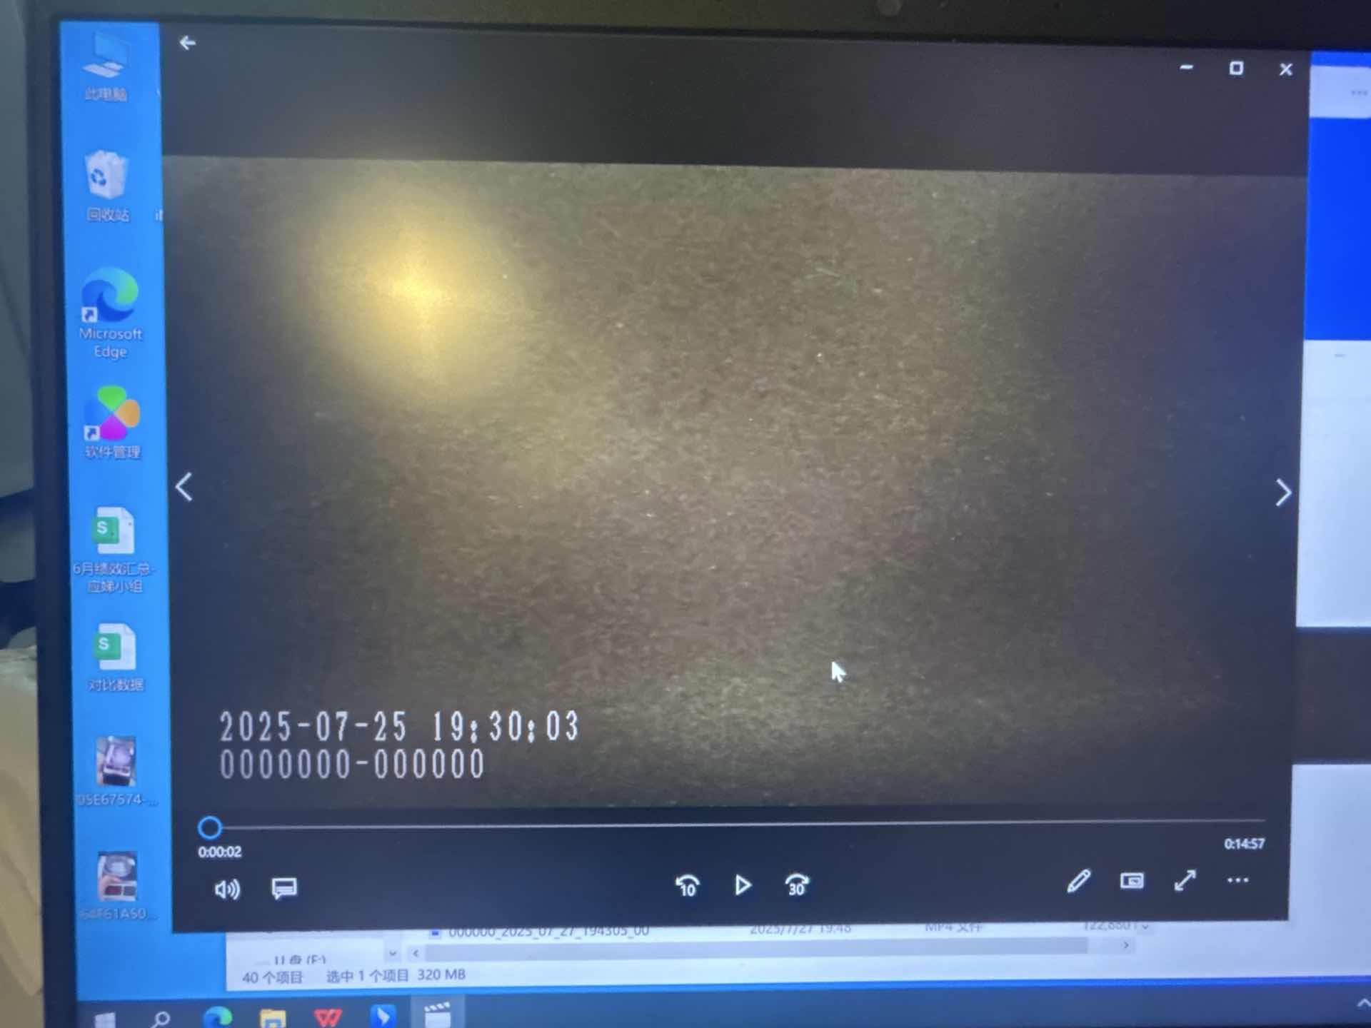
 | 536051 | 山东省 | 寿光一中西门店 | 自驾 | 101.5 | 1.748 | 0.91916666675 | 0.130
 | 536050 | 山东省 | 奎文中兴街店 | 自驾 | 40.8 | 0.986 | 1.155 | 0.165
 | 536052 | 山东省 | 潍坊吾悦广场店 | 自驾 | 8.6 | 0.494 | 0.65305555542 | 0.139
2025-07-27 | 631002 | 山东省 | 韩乐坊夜市店 | 自驾 | 312.8 | 5.054 | 1.4569444445 | 0.381 |  | 9.548
 | 631010 | 山东省 | 威海西涝台店 | 自驾 | 18.3 | 0.768 | 0.71944444446 | 0.208
 | 631003 | 山东省 | 山大利群店 | 自驾 | 2.5 | 0.257 | 0.59083333332 | 0.113
2025-07-28 | 631011 | 山东省 | 威海万达广场店 | 自驾 | 13.6 | 0.612 | 0.70583333331 | 0.147 |  | 1.465

